エントリーシート
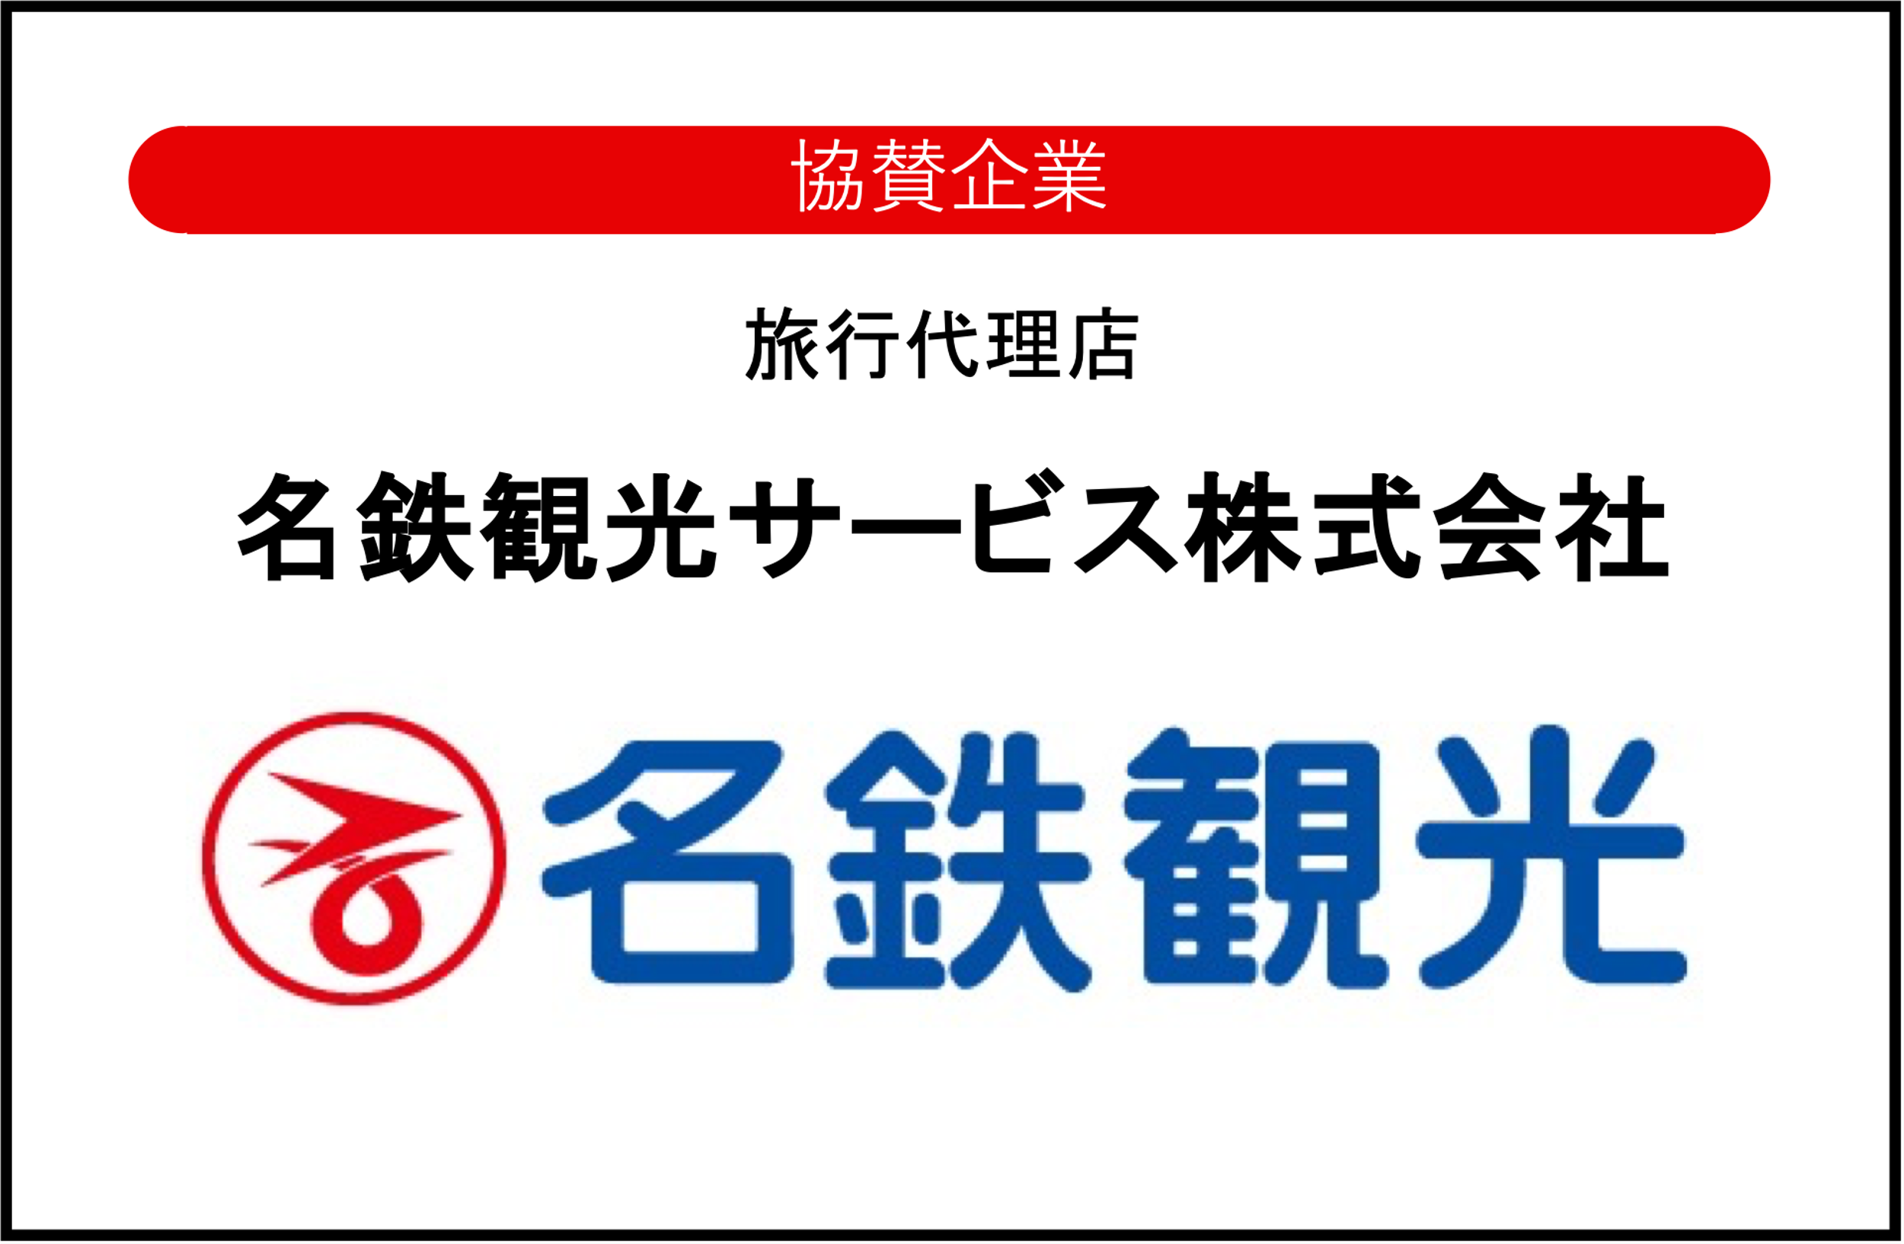
Horizon Cupチームエントリーシート

チーム名
チーム代表者 |  | 氏名
 |  | 電話番号
※1：当該内容を名鉄観光サービス株式会社にお送りさせていただきます。名鉄観光担当者よりご確認等のご連絡をさせて頂きます。
ご連絡先：名鉄観光新宿支店 TEL 03-3343-0631 担当者：翠尾（スイオ）
ご質問先：A-TOP事務局 TEL080-1261-8900 担当者：宇佐美
お送り先 : Mail ： info@atop-bsk.com

参加者名簿
参加者 |  |  |  | お申し込み内容※
No. | 氏名 | 参加者種別 | 背番号 | 大会参加（1泊） | 前泊 | 後泊 | 交通チケット | 1日目昼食 | 2日目昼食
例） | バスケ 太郎 | 選手 | 10 | ○ | ○ | ○ | ○ | ○ | ○
1
2
3
4
5
6
7
8
9
10
11
12
13
14
15
16
17
18
19
20
21
22
23
24
25
26
27
28
29
30
31
32
33
34
35
36
37
38
39
40
41
42
43
44
45
46
47
48
49
50

